Лист6
 |  | Переменные
 | x1 | x2 | x3 | x4
значения | 1.8684210526 | 0 | 0 | 0.60526315789 |  |  | ЦФ
коэф в ЦФ | 22 | 25 | 38 | 30 |  |  | 59.263157895 | Задана следующая задача линейного программирования:
 | 21 | 18 | 16 | 17.5 |  |  | 49.828947368
 |  |  |  |  |  |  |  | 21 x1+18 x2+16 x3+17.5 x4→ max

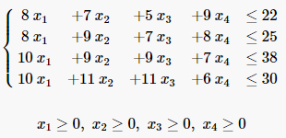

 |  | Ограничения

 | 8 | 8 | 10 | 10 | 21 | >= | 21
 | 7 | 9 | 9 | 11 | 19.736842105 | >= | 18
 | 5 | 7 | 9 | 11 | 16 | >= | 16
 | 9 | 8 | 7 | 6 | 20.447368421 | >= | 17.5 | запишем двойственную задачу линейного программирования:

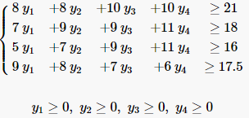
 |  |  |  |  |  |  |  | 22 y1+25 y2+38 y3+30 y4→ min
 | 8 | 7 | 5 | 9 | 0 | 22
 | 8 | 9 | 7 | 8 | 0 | 25
 | 10 | 9 | 9 | 7 | 0 | 38
 | 10 | 11 | 11 | 6 | 0 | 30

 |  | Переменные
 | x1 | x2
Значения
коэф в ЦФ

 |  | Ограничения
 | 1 | 2 | 0 | >= | 3
 | 1 | 1 | 0 | >= | 2

